关系图
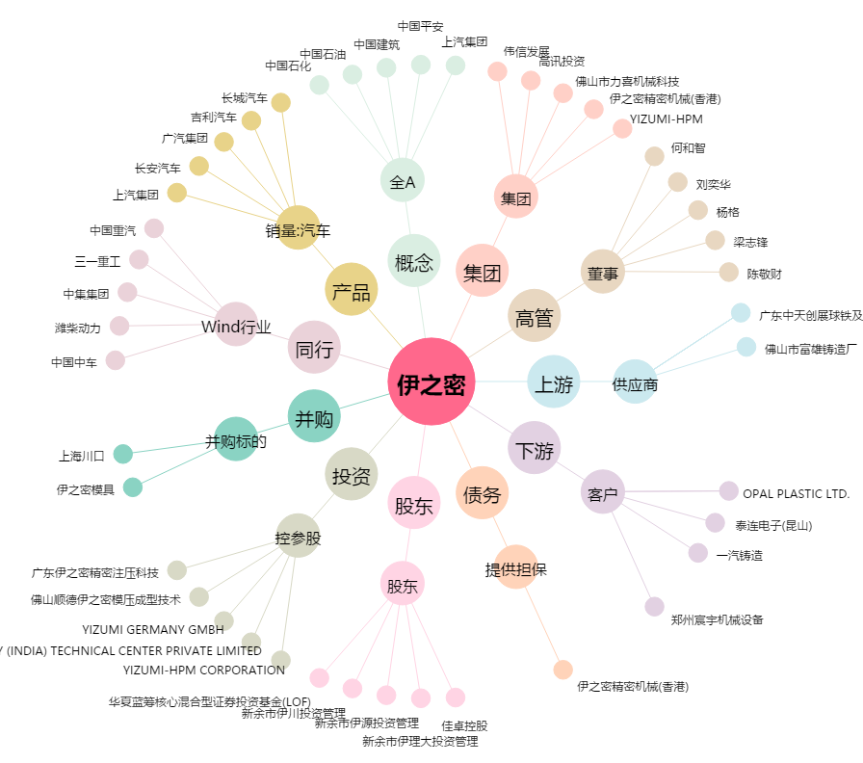
伊之密[300415.SZ] - 关系概览图

